data
 | ĐK1.1
 | ĐK1.1
T1 | 1302 | 1495 | 87.1% | 98%
T2 | 1026 | 1077 | 95.3% | 98%
T3 | 1276 | 1394 | 91.5% | 98%
T4 | 1390 | 1424 | 97.6% | 98%
T5 | 1084 | 1252 | 86.6% | 98% |  |  |  |  | 11214 | 11431.192661
T6 |  |  | 0.0% | 98%
T7 |  |  | 0.0% | 98%
T8 |  |  | 0.0% | 98%
T9 |  |  | 0.0% | 98%
T10 |  |  | 0.0% | 98%
T11 |  |  | 0.0% | 98%
T12 |  |  | 0.0% | 98%
Lũy kế | 6078 | 6642 | 91.5% | 98%
Đội thiết bị Hệ thống điều khiển | 236 | 236 | 100.0% | 98%
Đội thiết bị Chấp hành | 500 | 608 | 82.2% | 98%
Đội thiết bị Đo lường | 348 | 408 | 85.3% | 98%

Tổ trực ca điều khiển | 406 | 415 | 97.8% | 99%

T1 | 224 | 230 | 97.4% | 99% |  |  |  |  | 2990 | 3044.8065173
T2 | 185 | 187 | 98.9% | 99%
T3 | 350 | 354 | 98.9% | 99% |  |  |  |  | 54
T4 | 306 | 313 | 97.8% | 99%
T5 | 406 | 415 | 97.83% | 99%
T6 |  |  | 0.00% | 99%
T7 |  |  | 0.00% | 99%
T8 |  |  | 0.00% | 99%
T9 |  |  | 0.00% | 99%
T10 |  |  | 0.00% | 99%
T11 |  |  | 0.00% | 99%
T12 |  |  | 0.00% | 99%
Lũy kế | 1471 | 1499 | 98.13%

Bảo dưỡng định kỳ NPK

Đội thiết bị Hệ thống điều khiển | 0 | 0 |  | 98%
Đội thiết bị đo lường | 0 | 0 |  | 98%
Đội thiết bị chấp hành | 30 | 30 | 100.0% | 98%

T1 | 102 | 102 | 100.0% | 98.0%
T2 | 23 | 23 | 100.0% | 98.0%
T3 | 76 | 76 | 100.0% | 98.0%
T4 | 221 | 221 | 100.0% | 98.0%
T5 | 28 | 28 | 100.0% | 98.0%
T6 | 74 | 74 | 100.0% | 98.0%
T7 | 120 | 120 | 100.0% | 98.0%
T8 | 87 | 87 | 100.0% | 98.0%
T9 |  |  |  | 98.0%
T10 | 186 | 186 | 100.0% | 98.0%
T11 | 30 | 30 | 100.0% | 98.0%
T12 | 30 | 30 | 100.0% | 98.0%
 | 977

Chương trình stop

Đội thiết bị Hệ thống điều khiển | 7 | 5 | 140.0% | 50%
Đội thiết bị Chấp hành | 16 | 7 | 228.6% | 50%
Đội thiết bị Đo lường | 9 | 6 | 150.0% | 50%
Tổ trực ca điều khiển | 8 | 8 | 100.0% | 50%

T1 | 51
T2 | 59
T3 | 53
T4 | 46
T5 | 40
T6
T7
T8
T9
T10
T11
T12
 | 249 | 200 | 124.5%
Văn hóa doanh nghiệp
Đội thiết bị Hệ thống điều khiển | 13 | 18 | 72.2% | 50%
Đội thiết bị Chấp hành | 21 | 25 | 84.0% | 50% |  |  | 2 | 20
Đội thiết bị Đo lường | 13 | 22 | 59.1% | 50%
Tổ trực ca điều khiển | 4 | 7 | 57.1% | 50%
Hôị thao/Chương trình chung
Đội thiết bị Hệ thống điều khiển | 0 | 9 | 0.0% | 50% |  |  | 1 | 4
Đội thiết bị Chấp hành | 0 | 13 | 0.0% | 50%
Đội thiết bị Đo lường | 0 | 12 | 0.0% | 50%
Tổ trực ca điều khiển | 0 | 7 | 0.0% | 50%

Đào tạo nội bộ | T1 | T2 | T3 | T4 | T5 | T6 | T7 | T8 | T9 | T10 | T11
Đội thiết bị Hệ thống điều khiển | 0 | 32 | 32 | 32 | 24 | 24 | 40 |  | 0 | 48 | 48
Đội thiết bị Chấp hành | 0 | 15 | 30 | 30 | 30 | 27 | 30 |  | 42 | 33 | 45
Đội thiết bị Đo lường | 24 | 0 | 44 |  | 80 | 0 | 40 |  | 0 | 80 | 0
Tổ trực ca điều khiển | 0 | 0 | 0 | 104 | 0 | 0 | 96 |  | 0 | 96 | 0
Kế hoạch | 24 | 47 | 106 | 166 | 134 | 51 | 206 | 0 | 42 | 257 | 93 | 1126
thực hiện | 24 | 47 | 106 | 166 | 115 | 0 | 0 | 0 | 0 | 0 | 0 | 458

 |  |  | % Hoàn thành
 |  |  | 40.67%

Sáng kiến
Đội thiết bị Hệ thống điều khiển | 9
Đội thiết bị Chấp hành | 9
Đội thiết bị Đo lường | 10
Tổ trực ca điều khiển | 15

 |  | Hoàn thành | Tồn động
Tuần 14 | 19 | 8 | 11
Tuần 15 | 25 | 17 | 8
Tuần 16 | 25 | 17 | 8
Tuần 17 | 32 | 19 | 13
Tuần 18 | 41 | 28 | 13
Tuần 19 | 41 | 29 | 12
Tuần 20 | 41 | 29 | 12
Tuần 21 | 42 | 29 | 13
Tuần 22 | 42 | 34 | 8
 | 308 | 210 | 98

ET

KNL KTV BDSC TBHTĐK | 100%
KNL KTV BDSC TBĐL | 100%
KNL KTV BDSC TBCH | 100%
KNL KTV BDSC TCĐK | 50%
KNL KS BDSC TBHTĐK | 50%
KNL KS BDSC TBĐL | 0%
KNL KS BDSC TBCH | 0%
KNL KS TBHTĐK | 0%

Dashboard
BÁO CÁO KẾ HOẠCH MỤC TIÊU XƯỞNG ĐIỀU KHIỂN THÁNG 05 VÀ LŨY KẾ NĂM 2026
(Dữ liệu được cập nhật vào ngày 25 hàng tháng)
 |  |  |  |  |  |  |  |  |  |  |  | CHUNG MỘT NIỀM TIN - VƯƠN MÌNH PHÁT TRIỂN
 | Được Phân bổ | Đã phân bổ | Còn lại
A2 |  | 0 | 0
A1 |  | 0 | 0 |  | Phân bổ |  | O1 |  |  | O2 |  |  |  |  |  | O3 |  |  | O4 |  |  |  |  |  | O5 |  |  |  |  |  |  |  |  |  |  |  |  |  |  | O6
 |  |  |  | Đánh giá | A2 | A1 | KR1 | KR2 | KR3 | KR1 | KR2 | KR3 | KR4 | KR5 | KR6 | KR1 | KR2 | KR3 | KR1 | KR2 | KR3 | KR4 | KR5 | KR6 | KR1 | KR2 | KR3 | KR4 | KR5 | KR6 | KR7 | KR8 | KR9 | KR10 | KR11 | KR12 | KR13 | KR14 | KR15 | KR1 | KR2 | KR3 | KR4
Tổ trực ca |  |  | 14 | Hoàn thành tốt |  |  | #N/A | OK | OK | OK | #N/A | OK | OK | #N/A | OK | OK | OK | OK | #N/A | OK | OK | OK | OK | OK | OK | OK | OK | OK | OK | OK | OK | #N/A | #N/A | OK | #N/A | OK | GOOD | OK | OK | GOOD | OK | OK | #N/A
Đội thiết bị hệ thống điều khiển |  |  | 10 | Hoàn thành |  |  | OK | OK | OK | OK | OK | #N/A | OK | OK | OK | OK | GOOD | OK | OK | #N/A | #N/A | OK | OK | #N/A | OK | OK | OK | OK | OK | OK | #N/A | #N/A | OK | OK | OK | OK | OK | OK | OK | GOOD | OK | OK | #N/A
Đội thiết bị đo |  |  | 12 | Hoàn thành tốt |  |  | OK | OK | OK | OK | OK | #N/A | OK | #N/A | OK | OK | GOOD | #N/A | OK | #N/A | #N/A | #N/A | OK | #N/A | OK | OK | OK | OK | #N/A | OK | OK | OK | OK | OK | OK | OK | GOOD | OK | OK | GOOD | OK | OK | OK
Đội thiết bị chấp hành |  |  | 14 | Hoàn thành tốt |  |  | OK | OK | OK | OK | OK | #N/A | OK | OK | OK | OK | GOOD | #N/A | OK | OK | OK | OK | OK | OK | OK | OK | OK | OK | #N/A | OK | OK | OK | OK | OK | OK | OK | GOOD | OK | OK | GOOD | OK | OK | OK
Xưởng |  |  | 5
TIÊU CHÍ ĐÁNH GIÁ
Tổng nhân sự |  |  | 55 |  | 0 | 0

 |  |  |  |  |  |  |  | Không vi phạm QĐ/QT |  |  |  |  | AND |  |  |  |  | Không vi phạm QĐ/QT |  |  |  |  | AND |  | Hoàn thành |  |  | Vi phạm QĐ/QT |  |  |  |  | OR |  | Không hoàn thành
 |  |  |  |  |  |  |  | O1 - O5 NOT NG |  |  |  |  |  |  | Hoàn thành tốt |  |  | O1 - O5 NOT NG |  |  |  |  |  |  |  |  |  | O1- O5 = NG
 |  |  |  | O6.KR1 OR/AND O6.KR2 (VHDN) = GOOD
 |  |  |  |  |  |  | O5.KR13 (SK/CTKT) = GOOD

LŨY KẾ KẾT QUẢ THỰC HIỆN KẾ HOẠCH MỤC TIÊU NĂM 2026 CỦA ĐỘI/TỔ
Đội/Tổ |  |  | Tháng 1 | Tháng 2 | Tháng 3 |  | Tháng 4 |  | Tháng 5 |  | Tháng 6 |  | Tháng 7 |  | Tháng 8 |  | Tháng 9 |  | Tháng 10 |  | Tháng 11 |  | Tháng 12
Tổ trực ca |  |  | HT tốt | HT tốt | HT tốt |  | HT tốt |  | HT tốt
Đội thiết bị hệ thống điều khiển |  |  | HT | HT | HT tốt |  | HT tốt |  | HT
Đội thiết bị đo |  |  | HT tốt | HT | HT tốt |  | Không HT |  | HT tốt
Đội thiết bị cơ cấu chấp hành |  |  | HT | HT tốt | Không HT |  | Không HT |  | HT tốt
VI PHẠM QUY ĐỊNH CỦA NHÀ MÁY/ CÔNG TY

Không ghi nhận vi phạm quy định của Nhà máy/Công ty trong tháng 5.

O1: Không có Sự cố gây dừng máy hay mất sản lượng do lỗi chủ quan của con người - Mục tiêu: 0 vụ - Kết quả: 0 vụ
O5: Triển khai các trụ cột TPM thuộc chuyên môn phụ trách

ET
KNL KTV BDSC TBHTĐK | 100%
KNL KTV BDSC TBĐL | 100%
KNL KTV BDSC TBCH | 100%
KNL KTV BDSC TCĐK | 50%
KNL KS BDSC TBHTĐK | 50%
KNL KS BDSC TBĐL | 0%
KNL KS BDSC TBCH | 0%
KNL KS TBHTĐK | 0%
Hoàn thành
TCĐK
MỤC TIÊU

Không hoàn thành thành
KR 1. Xây dựng khung năng lực

KR01 Đảm bảo công tác BD có kế hoạch có đầy đủ hướng dẫn
8 vị trí chức danh

KR02 Đảm bảo công tác sửa chữa đột xuất có nhận diện mối nguy và ĐGRR đối với hạng mục có mối nguy ảnh hưởng đến giảm tải, gián đoạn sản xuất

KR03 Đảm bảo công tác lắp đặt cải tiến cải tạo có nhận diện mối nguy và ĐGRR đối với hạng mục có mối nguy

25%: Xây dựng
50%: Review góp ý
75%: Phản biện
100%: Chuẩn hóa KNL và bậc

O2: Đảm bảo tính ổn định của thiết bị điều khiển - Mục tiêu: ≤ 0,0 giờ - Kết quả: 0,0 giờ (Theo b/c ĐTSC)

KR 2. Đánh giá năng lực cho CBCNV
TBĐL: Hoàn thành đánh giá KNL vị trí KTV BDSC thiết bị đo lường.
TBCH: Hoàn thành phối hợp xây dựng khung năng lực KTV.
TBHTĐK/TCĐK: triển khai theo đầu mối hoặc không có kế hoạch trong tháng.


 | HM hoàn thành | HM theo kế hoạch | HM đã thực hiện (%) | Mục tiêu (%)
Đội thiết bị Hệ thống điều khiển | 236 | 236 | 100.0% | 98%
Đội thiết bị Chấp hành | 500 | 608 | 82.2% | 98%
Đội thiết bị Đo lường | 348 | 408 | 85.3% | 98%
KR02 BÁO CÁO CÔNG TÁC BDĐK
* Đội TBCH
Hoàn thành 500/608 hạng mục, đạt 83%. Kế hoạch hoàn thành đến 29/05/2026.
* Đội TBĐL
Hoàn thành 348/408 hạng mục, đạt 85,3%. Bổ sung 72 hạng mục; hạng mục còn lại thực hiện trong tuần 22.
 | Thực hiện | Kế hoạch | Mục tiêu | Thực hiện
T1 | 1302 | 1495 | 98% | 87.1%
T2 | 1026 | 1077 | 98% | 95.3%
T3 | 1276 | 1394 | 98% | 91.5%
T4 | 1390 | 1424 | 98% | 97.6%
T5 | 1084 | 1252 | 98% | 86.6%
T6 |  |  | 98% | 0.0%
T7 |  |  | 98% | 0.0%
T8 |  |  | 98% | 0.0%
T9 |  |  | 98% | 0.0%
T10 |  |  | 98% | 0.0%
T11 |  |  | 98% | 0.0%
T12 |  |  | 98% | 0.0%
KR02 BÁO CÁO LŨY KẾ CÔNG TÁC BDĐK
6078
6642
91,5%
Thực hiện
Kế
hoạch
33 CBCNV (KTV)

KR 3. Triển khai đào tạo nội bộ theo kế hoạch được phê duyệt

40,67%
458
1126
Thực hiện
Kế
hoạch
 | Kế hoạch | Thực hiện
 | 24 | 24
 | 47 | 47
 | 106 | 106
 | 166 | 166
 | 134 | 115
 | 51 | 0
 | 206 | 0
 | 0 | 0
 | 42 | 0
 | 257 | 0
 | 93 | 0
Thanh toán lần I: 0h

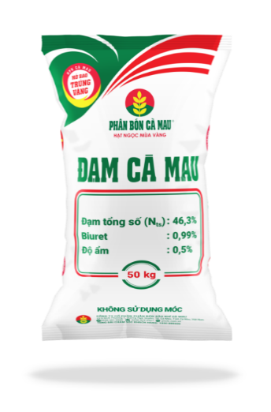

AM
KR 7. Thiết kế tagname dán lên thiết bị, Junction box thể hiện chức năng, thông số thiết bị range đo, môi chất đo...
- TBĐL: Thực hiện rà soát, xử lý các tồn đọng online.
- TBCH: Không có kế hoạch trong tháng.


 | Hoàn thành | Tổng Hạng mục | Hoàn thành (%)
Tổ trực ca điều khiển | 406 | 415 | 97.8%
KR03 BÁO CÁO CÔNG TÁC SỬA CHỮA ĐỘT XUÁT
Trong tháng 24/04-23/05 có 415 hạng mục cần xử lý; tồn đọng 09 hạng mục chưa đạt do khách quan:
+ 06 hết tồn kho: 04TT-5143B/D; 07PDI-3642; 07PDI-3648; 21PI-1006A; 06TI-2102A.
+ 02 chưa bàn giao TB: 06PT-1021B; B08106.
+ 01 lắp giáo xử lý: 04HV3031 (support impulse line).
 | Thực hiện | Kế hoạch | Mục tiêu | Thực hiện
T1 | 224 | 230 | 99% | 97.4%
T2 | 185 | 187 | 99% | 98.9%
T3 | 350 | 354 | 99% | 98.9%
T4 | 306 | 313 | 99% | 97.8%
T5 | 406 | 415 | 99% | 97.8%
T6 |  |  | 99% | 0.0%
T7 |  |  | 99% | 0.0%
T8 |  |  | 99% | 0.0%
T9 |  |  | 99% | 0.0%
T10 |  |  | 99% | 0.0%
T11 |  |  | 99% | 0.0%
T12 |  |  | 99% | 0.0%
KR03 BÁO CÁO LŨY KẾ CÔNG TÁC SỬA CHỮA ĐỘT XUÁT
1471
1499
98,13%
Thực hiện
Kế
hoạch

KR 8. Rà soát ống turbing van điều khiển và thiết bị đo
- TBCH: Đang thực hiện theo kế hoạch của nhóm AM, xem thêm báo cáo TPM.
- TBĐL: Đang thực hiện, xem thêm báo cáo TPM.

KR 9. Tiêu chuẩn hóa lắp đặt thiết bị đo lường và van điều khiển
- TBHTĐK: Thống nhất sơ đồ bố trí thiết bị báo cháy với quản lý các khu vực CCR; hoàn thành bản vẽ layout CCR.
- TBCH: Đang thực hiện theo kế hoạch của nhóm AM, xem thêm báo cáo TPM.
- TBĐL: Đang thực hiện, xem thêm báo cáo TPM.
KR 10. Xử lý các thẻ TPM tag
- TBHTĐK: Trong tháng không có hạng mục được giao.
- TBCH: Không có hạng mục xử lý trong tháng.
- TBĐL: Đang thực hiện, xem thêm báo cáo TPM.
- TCĐK: Triển khai theo trụ cột AM.

KR04 BÁO CÁO CÔNG TÁC BẢO DƯỠNG TỔNG THỂ TỔ TB ĐL & ĐK
Vượt tiến độ 4h
Hoàn thành đạt 99% khối lượng & chất lượng
MỤC TIÊU
KẾT QUẢ
 |  |  |  |  |  |  |  |  |  |  |  |  |  |  |  |  |  |  |  |  |  |  |  |  |  |  |  |  |  |  |  |  |  |  |  |  |  |  |  |  |  |  |  | 12

PM
KR 11. Rà soát cập nhật lại kế hoạch bảo dưỡng theo phương thức bảo dưỡng để tăng hiệu quả trong công tác bảo dưỡng (áp dụng đối với Phân xưởng/hệ thống do X. ĐK phụ trách công tác lập kế hoạch)
TBD

Không có KH trong tháng
- Đội TBCH: SP/NPK/GN/Quan trắc/Phân tích/TB đo khí cầm tay;
- Đội TB Đo: PI,TI/ ACC/ PA/Camera/Bộ đàm;
- Đội TBHTĐK: Hệ thống phòng cháy
KR05 TRIỂN KHAI HẠNG MỤC NÂNG CAO ĐỘ TIN CẬY
TBHTĐK: Hoàn thành soạn thảo PA thực hiện phần hệ thống.
TBCH/TBĐL: Trong tháng không có hạng mục.
Theo báo cáo tháng 5
KR06 TRIỂN KHAI HÀNH ĐỘNG KHẮC PHỤC PHÒNG NGỪA
- TBCH: Thực hiện KPPN thay sensor slip detector 07SSL-2652A sàn rung A tạo hạt.
- TBĐL: Hoàn thành KPPN tách box riêng lẻ 04PXT-2032AB/C, đã đóng hồ sơ.
- TBHTĐK: Trong tháng không có hạng mục.
Không có kế hoạch trong tháng

O3: Không có tai nạn và sự cố liên quan đến an toàn sức khỏe môi trường bị xử lý bởi cơ quan chức năng
KR12 SÁNG KIẾN ĐƯỢC CÔNG NHẬN CẤP TIỂU BAN ĐIỀU KHIỂN
MỤC TIÊU
8 SÁNG KIẾN
KẾT QUẢ
0 SÁNG KIẾN
FI

KR2 CHƯƠNG TRÌNH STOP TRONG THÁNG
KR2 BÁO CÁO LŨY KẾ CHƯƠNG TRÌNH STOP

 | Số thẻ ghi nhận
T1 | 51
T2 | 59
T3 | 53
T4 | 46
T5 | 40
T6
T7
T8
T9
T10
T11
T12
 | Số thẻ ghi nhận | Tổng nhân sự | Chỉ tiêu (%) | Ghi nhận (%)
Đội thiết bị Hệ thống điều khiển | 7 | 5 | 50% | 140.0%
Đội thiết bị Chấp hành | 16 | 7 | 50% | 228.6%
Đội thiết bị Đo lường | 9 | 6 | 50% | 150.0%
Tổ trực ca điều khiển | 8 | 8 | 50% | 100.0%

Đội thiết bị Hệ thống điều khiển | 9
Đội thiết bị Chấp hành | 9
Đội thiết bị Đo lường | 10
Tổ trực ca điều khiển | 15
KR13 CÓ Ý TƯỞNG/CTKT
KR13 LŨY KẾ Ý TƯỞNG/CTKT
Đội thiết bị chấp hành: 3
Đội thiết bị hệ thống điều khiển: 1
Đội thiết bị đo lường: 3
Tổ trực ca điều khiển: 3

Thực hiện
Kế
hoạch
249
200
124,5%
O6: Văn hóa doanh nghiệp

 | Tham gia | Nhân sự đội/Tổ | Mục tiêu | % tham gia
Đội thiết bị Hệ thống điều khiển | 13 | 18 | 50% | 72.2%
Đội thiết bị Chấp hành | 21 | 25 | 50% | 84.0%
Đội thiết bị Đo lường | 13 | 22 | 50% | 59.1%
Tổ trực ca điều khiển | 4 | 7 | 50% | 57.1%
 | Tham gia | Nhân sự Đội/Tổ | Mục tiêu | % tham gia
Đội thiết bị Hệ thống điều khiển | 0 | 9 | 50% | 0.0%
Đội thiết bị Chấp hành | 0 | 13 | 50% | 0.0%
Đội thiết bị Đo lường | 0 | 12 | 50% | 0.0%
Tổ trực ca điều khiển | 0 | 7 | 50% | 0.0%
KR1 RÈN LUYỆN CHẠY BỘ
KR 2 HỘI THAO QUÝ/CHƯƠNG TRÌNH CHUNG

O4: Triển khai các hạng mục cải hoán thuộc chuyên môn phụ trách



KR 02 Cải tiến lại hệ thống robot NPK line A,B,C để gắp được bao 25kg

Không có KH trong tháng

- Hoàn thành lập trình tọa độ và cấu hình lớp bao cho loại bao 25kg - Hoàn thành chạy thử và bàn giao vận hành Line C - Line B chưa test được do không đóng bao 25kg



KR 03 Triển khai dự án lắp đặt 2 hệ thống Depalletizing

FS: Báo cáo chủ trương đã được phê duyệt (Đã thống nhất PA triển khai từ TGĐ: Lắp đặt 2 Robot/line và triển khai cho 1 line) Front end design: Xây dựng đầu bài dịch vụ (90%) (D/L: 15/05 đề xuất dời đến 29/05 do cần thêm thời gian để nhận góp ý từ NCC) Kế hoạch tiếp theo: Họp để chốt đầu bài kỹ thuật (Tuần 22) và trình YCDV
Số lần tổ chức
5
Lũy kế
Mục tiêu
20
Số lần tổ chức
1
Lũy kế
Mục tiêu
4

KR 3 CHIA SẼ VĂN HÓA/QUI TRÌNH

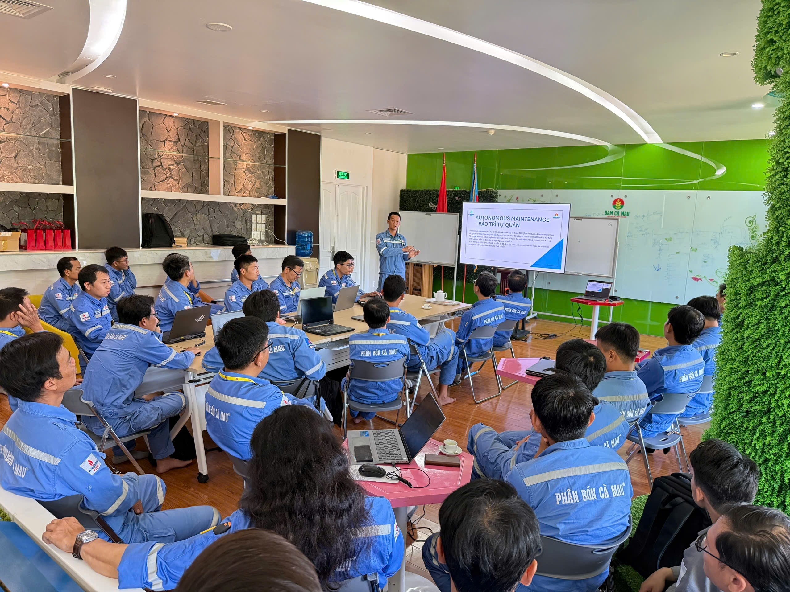
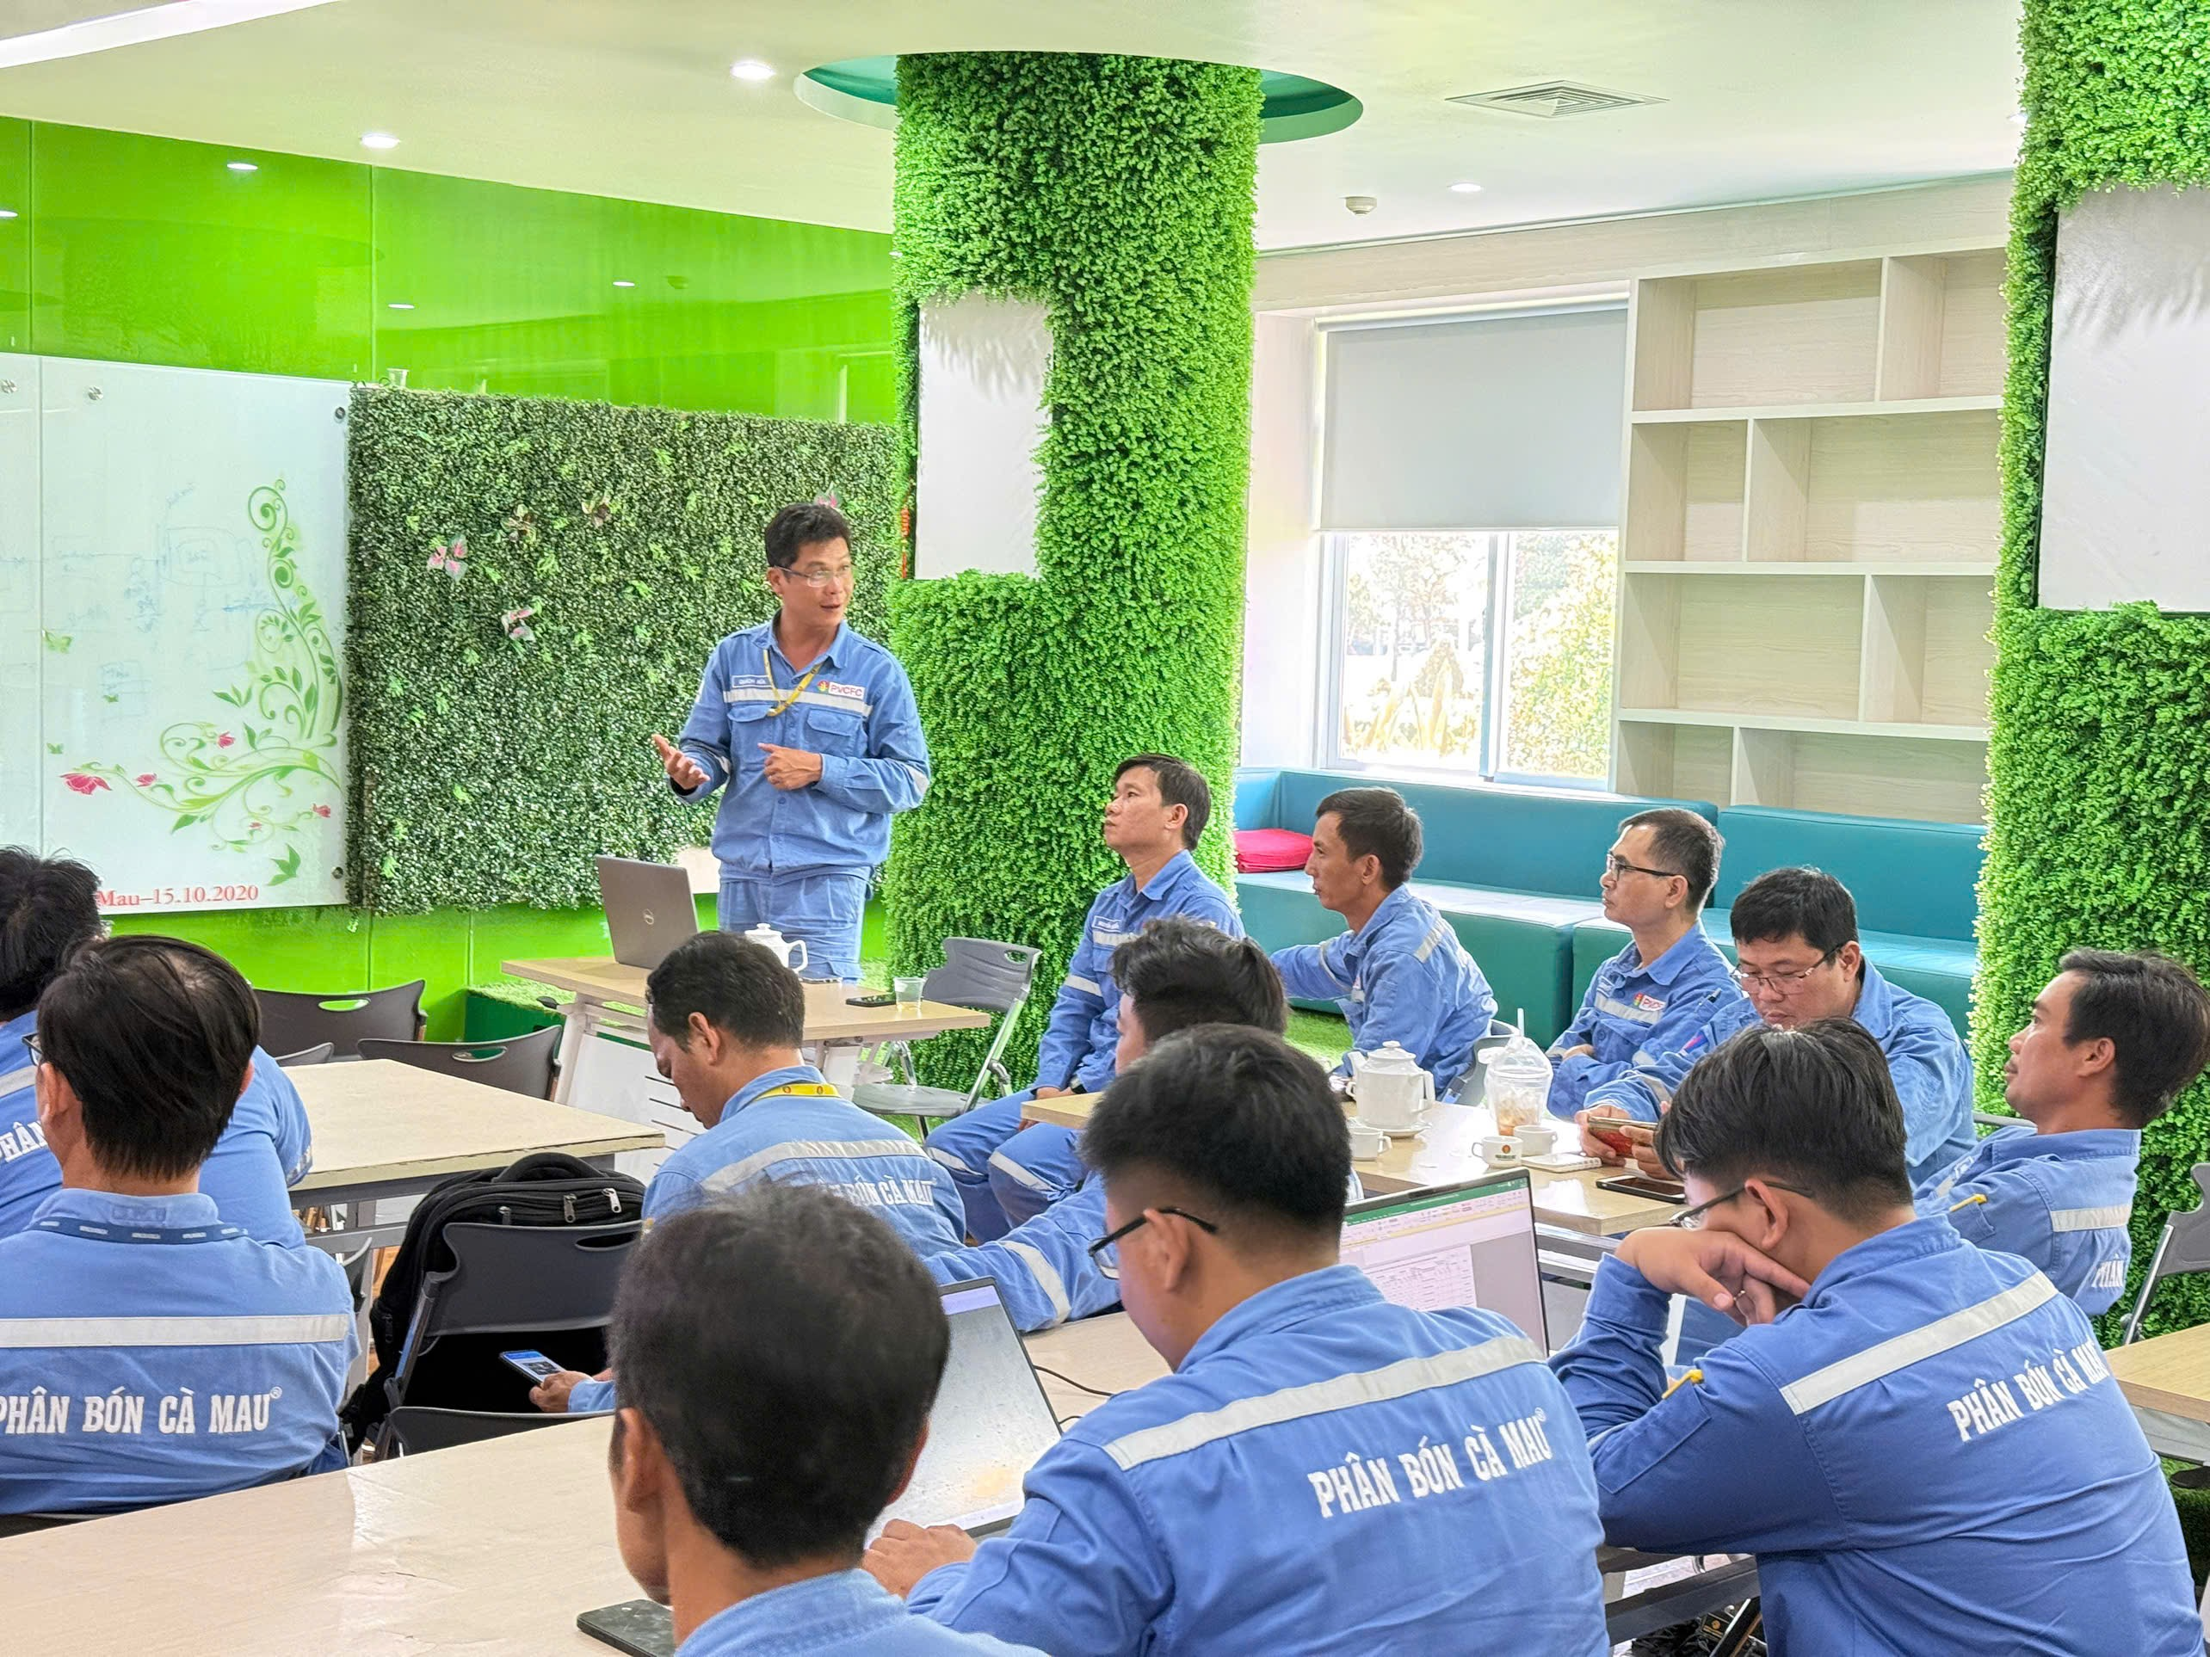
KR 04 Mở rộng hệ thống Fire and Gas theo kết quả Gas mapping report

FS: Báo cáo chủ trương đã được phê duyệt Front end and detail design: - Tình hình các đơn hàng: ĐH 1: Cung cấp vật tư đầu dò phục vụ lắp bổ sung đầu dò gas detector: KHMS (Điều chỉnh lại spec và trình lại YCMS vào tuần 22) ĐH 2: Cung cấp vật tư thiết bị hệ thống phục vụ lắp bổ sung đầu dò gas detector: HSMCG ĐH 3: Cung cấp dịch vụ thi công hạ tầng, lắp đặt thiết bị gas detector: HSMCG - Thiết kế kỹ thuật (100%) - Xây dựng phương án triển khai scope PVCFC (83%) (D/L: 30/05)

Lần I
Lần II
Lần III

Số lần tổ chức
3
Lũy kế
Mục tiêu
11

KR 05 Cải tạo hệ thống tiếp địa cho thiết bị đo lường, van điều khiển và hệ thống điều khiển

- (23/1/2026) Họp thống nhất đối tượng cần cải tạo, thống nhất nhiệm vụ: 100%
- Khảo sát vị trí bảng đồng chính: 100% (Cập nhật tuần 19)
- Khảo sát vị trí bảng đồng nhánh: 20% (Cập nhật tuần 20)
- Danh mục Van, JB cần cải tạo: 100% (Cập nhật tuần 12)
- Danh mục TBĐ cần cải tạo: 100% (Cập nhật tuần 13)
- Bốc tách khối lượng vật tư: 100% (Tuần 13)
- Bốc tách khối lượng thi công: 20% (Cập nhật tuần 20)
- Xây dựng PA kỹ thuật: 0%
- Xây dựng PA thi công: 0%
- Xây dựng đầu bài kỹ thuật: 0%
- Tiến hành thi công: 0%
- KH tuần tiếp theo KS vị trí bảng đồng nhánh (tt)

KR 06 Cải tạo hệ thống máng cáp

Đang review

